상품제안서
소울실버 8P VIP 티스푼포크 | 상품코드: S12730

 |  |  |  |  |  |  | 02-713-8555 | www.synergygift.co.kr
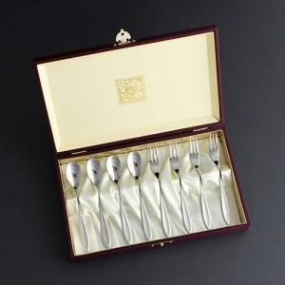

【상세/제작정보】 | .

【인쇄/포장옵션】 | 케이스 외부 실크, 레이저, 케이스 내부 금박 / 포장지포장

【공급단가】 | 수량 | 20~ | 50~ | 300~ | 1,000~ | 2,000~
*VAT별도 | 단가 | 19,200원 | 18,450원 | 17,550원 | 17,100원 | 16,800원

【상품 URL】 | https://www.synergygift.co.kr:443/src/goods_detail.php?gdno=3420

